Mapa de riesgos
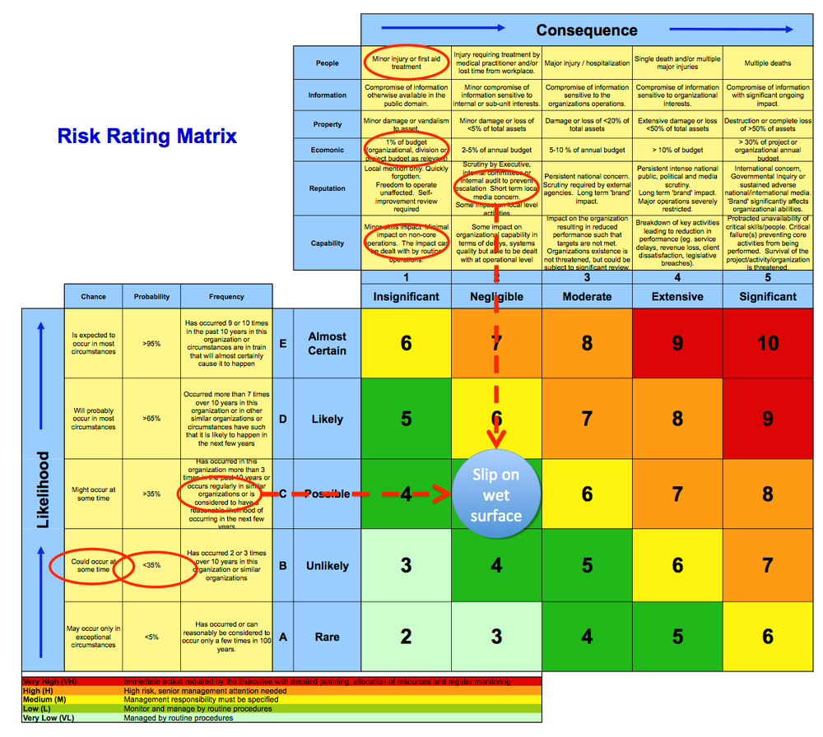

 |  | MAPA DE RIESGOS 2020 (84 Riesgos) Nivel de Riesgo Residual en Perspectiva Institucional

Indice de CONSECUENCIA del riesgo | Catastrófico
 | 50% |  |  | 0 riesgos
 | Mayor
 | 35%
 | Moderado |  |  | 11 riesgos
 | 14%
 | Menor |  | 38 riesgos
 | 5%
 | Insignificante | 35 riesgos
 | 2%
 |  | Raro | Improbable | Posible | Probable | Casi Certeza
 |  | 10.00% | 20.00% | 40.00% | 70.00% | 100.00%
 |  | Indice de PROBABILIDAD de ocurrencia

 |  | Nivel Riesgo | Indice de Logro del Objetivo |  | Política de Tratamiento |  | Hasta
 |  | EXTREMO | 00.00% y 70.00% |  | Umbral de Riesgo |  | +30% | Acción inmediata requerida por la Gerencia, con planificación detallada, asignación de recursos y monitoreo regular
 |  | ALTO | 70.01% y 90.00% |  | Tolerancia al Riesgo |  | 30% | Se necesita la atención de la alta dirección
 |  | MODERADO | 90.01% y 98.00% |  | Apetito del Riesgo |  | 10% | La responsabilidad de gestión debe ser especificada
 |  | BAJO | 98.01% y 99.99% |  | Aceptación del Riesgo |  | 2% | Monitorear con procedimientos de rutina

